Sayfa1
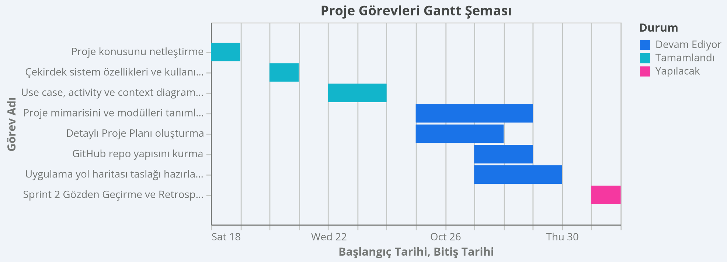
Görev Adı | Sorumlu Kişi | Başlangıç Tarihi | Bitiş Tarihi | Süre (Gün) | Durum
Proje konusunu netleştirme | Team | 2025-10-18 | 2025-10-19 | 2 | Tamamlandı
Çekirdek sistem özellikleri ve kullanım senaryoları | Team | 2025-10-20 | 2025-10-21 | 2 | Tamamlandı
Use case, activity ve context diagramları | Team | 2025-10-22 | 2025-10-24 | 3 | Tamamlandı
Proje mimarisini ve modülleri tanımlama | Mete Cem TURAN | 2025-10-25 | 2025-10-29 | 5 | Devam Ediyor
Detaylı Proje Planı oluşturma | Kerem ELMA | 2025-10-25 | 2025-10-28 | 4 | Devam Ediyor
GitHub repo yapısını kurma | Sabri Mert PİŞKİN | 2025-10-27 | 2025-10-29 | 3 | Devam Ediyor
Uygulama yol haritası taslağı hazırlama | Mehmet ESKİ | 2025-10-27 | 2025-10-30 | 4 | Devam Ediyor
Sprint 2 Gözden Geçirme ve Retrospektif | Team | 2025-10-31 | 2025-11-01 | 2 | Yapılacak
Use case, activity ve context diagramları | Team | 2025-10-22 | 2025-10-24 | 3 | Tamamlandı
Proje mimarisini ve modülleri tanımlama | Mete Cem TURAN | 2025-10-25 | 2025-10-29 | 5 | Devam Ediyor
Detaylı Proje Planı oluşturma | Kerem ELMA | 2025-10-25 | 2025-10-28 | 4 | Devam Ediyor
GitHub repo yapısını kurma | Sabri Mert PİŞKİN | 2025-10-27 | 2025-10-29 | 3 | Devam Ediyor
Uygulama yol haritası taslağı hazırlama | Mehmet ESKİ | 2025-10-27 | 2025-10-30 | 4 | Devam Ediyor
Sprint 2 Gözden Geçirme ve Retrospektif | Team | 2025-10-31 | 2025-11-01 | 2 | Yapılacak

